关系图
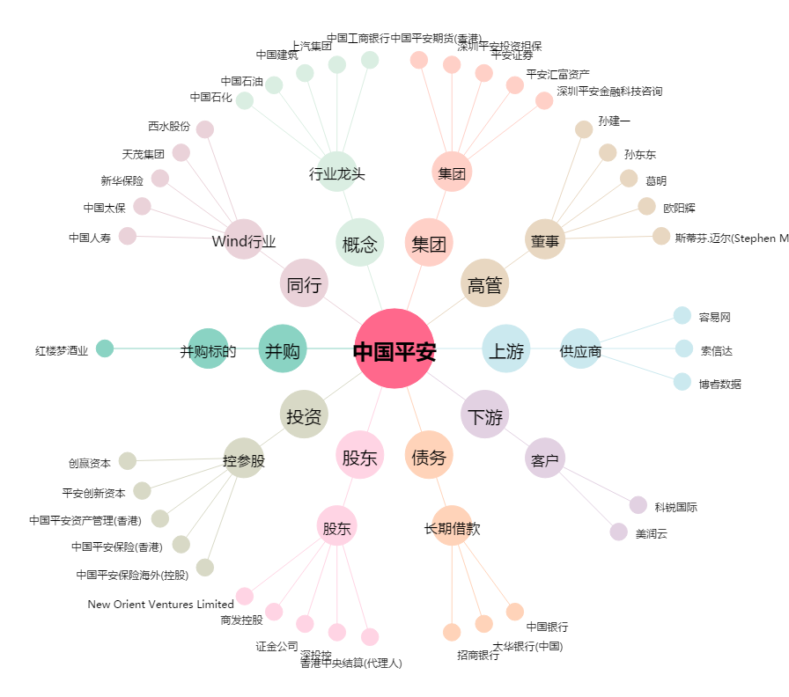
中国平安[601318.SH] - 关系概览图

